Sheet1
餐桌椅标准及要求
序号 | 品名 | 图片 | 尺寸（mm） （W*D*H:mm） | 物料及颜色 | 数量 | 单位 | 备注
1 | 长餐桌1 | 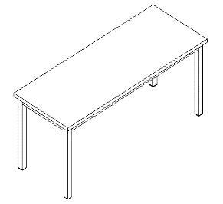 | 1800*700*750H | 1、桌面板为康尔牌白色带点半亚克力人造石（按照样品）,面板厚度为32MM,外露边口厚度为12MM,按图倒斜边，表面要处理光滑，客户要求桌面表面光亮顺滑。 2、落地钢脚采用40MM*40MM304#镜面不锈钢方柱脚，横梁采用40MM*20MM304#镜面不锈钢扁管焊接而成，钢脚及横梁壁厚为1.5MM，下部含可升降塑料脚垫，钢架尺寸为1740*640*720H 3、下部垫板为E0级灰白色防火饰面板,同色封边，垫板尺寸为1735*635*18。 | 6 | 件
2 | 长餐桌2 | 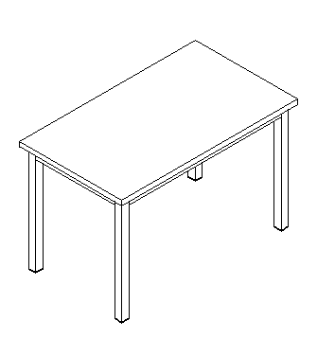 | 1200*700*750H | 1、桌面板为康尔牌白色带点半亚克力人造石（按照样品）,面板厚度为32MM,外露边口厚度为12MM,按图倒斜边，表面要处理光滑，客户要求桌面表面光亮顺滑。 2、落地钢脚采用40MM*40MM304#镜面不锈钢方柱脚，横梁采用40MM*20MM304#镜面不锈钢扁管焊接而成，钢脚及横梁壁厚为1.5MM，下部含可升降塑料脚垫,钢架尺寸为1140*640*720H。 3、下部垫板为E0级灰白色防火饰面板,同色封边，垫板尺寸为1135*635*18。 | 39 | 件
3 | 高吧桌 | 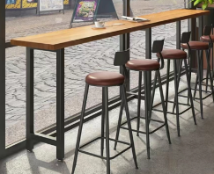 | 1850*500*1050H | 1、桌面板为康尔牌白色带点半亚克力人造石（按照样品）,面板厚度为32MM,外露边口厚度为12MM,按图倒斜边，表面要处理光滑，客户要求桌面表面光亮顺滑。 2、落地钢脚采用40MM*40MM304#镜面不锈钢方柱脚，横梁采用40MM*20MM304#镜面不锈钢扁管焊接而成，钢脚及横梁壁厚为1.5MM，下部含可升降塑料脚垫，钢架尺寸为1800*450*1020H 3、下部垫板为E0级灰白色防火饰面板,同色封边，垫板尺寸为1800*450*18。 | 3 | 件
4 | 高吧椅 （软包座垫） |  | 常规 | 1、钢制电镀椅架。 2、曲木一体成型椅板，高回弹海绵，坐垫包优质皮革。 | 9 | 把 | 软包座垫颜色签订合同时挑选
5 | 餐椅 |  | 常规 | 1、钢制电镀椅架。 2、曲木一体成型椅板，高回弹海绵，外包优质皮革。 | 192 | 把 | 座垫和靠背颜色签订合同时挑选
 | 总计： |  |  |  | 249

